ログイン画面
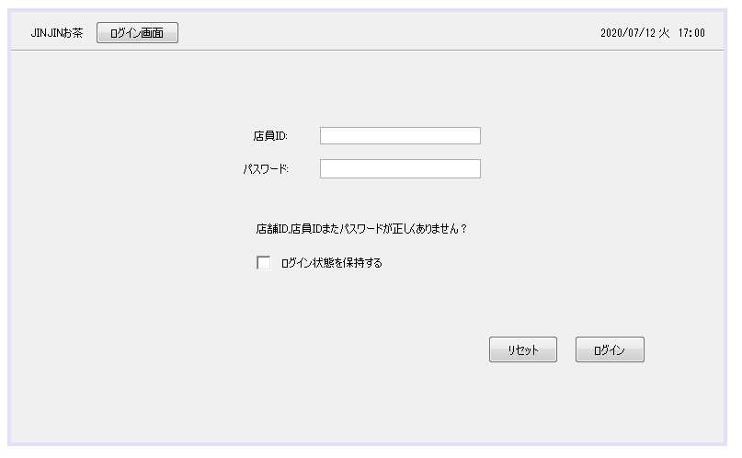
時間表示：年月日
JINJINお茶
ログイン画面

店員ID:

パスワード:
認証失敗の場合はここへエラー表示

店舗ID,店員IDまたパスワードが正しくありません？

ログイン状態を保持する

リセット
ログイン

会計画面
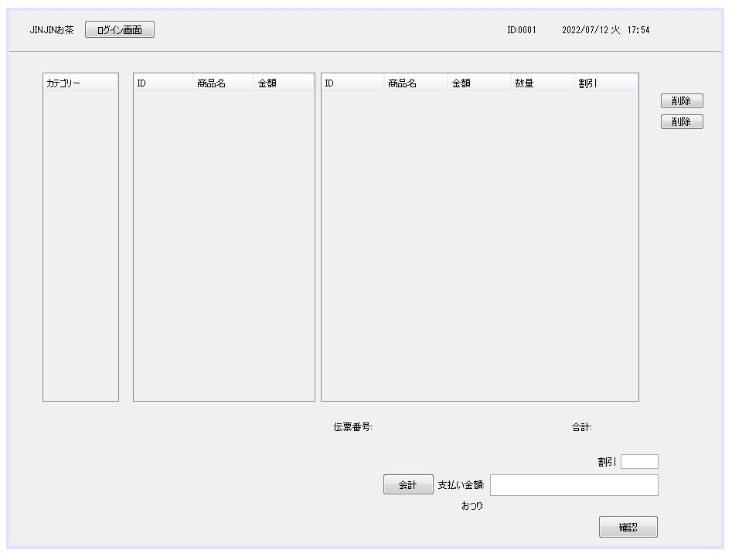
ログイン画面に戻る
ログイン以外の画面にIDを表示する

時間表示：年月日
JINJINお茶
ログイン画面
店員ID

2
ID
商品名
金額
数量
割引
カテゴリー
商品名
ID
金額
01
紅茶ミルクティー
480
2
×
0
削除

* 七月新品
紅茶ミルクティー
01
480
ココアミルクティー
06
560
1
-10%
削除
* ミルクティー
×
ミルクティーオレオ
02
520
* 黒糖ミルクティー
ミルクティーフォーム
03
550
* トッピング
ジャスミンミルクティー
04
520

* サイダー
ウーロンミルクティー
05
520
伝票番号は年月日、時間帯を順番に並べ、さらに商品IDと順番番号。
* フルーツティー系
ココアミルクティー
06
560

* チーズフォーム系
抹茶ミルクティー
07
540
* HD系
ホイルズ茶ティー
08
500
* スムージー系
Lｻｲｽﾞ変更
09
100
* バナナ系
伝票番号：20220711194401001
合計:
\1520

割引

会計
支払い金額：

おつり：

確認

商品管理
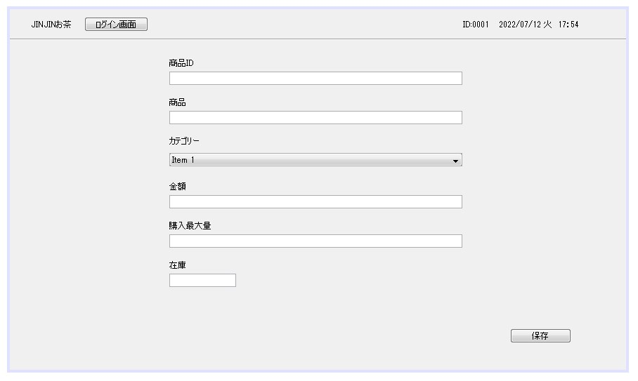
時間表示：年月日
JINJINお茶
ログイン画面
店員ID

選択
増加
削除
検索

商品ID
商品名
商品種類
金額
在庫量
取り入れ

01
紅茶ミルクティー
ミルクティー
480
10
削除
更新
取り入れ

02
ミルクティーオレオ
ミルクティー
520
5
出品終了
削除
更新

03
ミルクティーフォーム
ミルクティー
550
7
取り入れ
削除
更新

保存

増加の画面がここに行く
上のページに行く

時間表示：年月日
JINJINお茶
ログイン画面
店員ID

商品添加
戻る

商品名
必要

商品ID
必要
商品種類の添加

商品種類
必要

在庫量
必要

購入最大量
必要

並ぶ順番
必要
商品説明

取り入れ
出品終了
保存

ユーザー管理
時間表示：年月日
JINJINお茶
ログイン画面
店員ID

選択
増加
削除
検索
戻る

管理者ID
状態
役割
登録回数
出勤時間
退勤時間
更新時間

0001
出勤
店員
33
2022/07/12 14:14
2022/07/12 22:04
2021/01/23
削除
更新

0002
退勤
店員
12
2022/07/09 09:10
2022/07/09 14:31
2020/03/09
削除
更新

0000
出勤
店長
20
2022/07/12 09:10
2022/07/12 23:35
2019/05/10

保存

上のページに行く
増加の画面がここに行く

時間表示：年月日
JINJINお茶
ログイン画面
店員ID

人員添加
戻る

管理者ID
必要
0001

名前
必要

携帯電話
必要

性別
必要
女

役目
必要
店員

並ぶ順番
状態
必要
必要
退職

権限許可
必要
会計

保存

オーダー管理
時間帯から検索
時間表示：年月日
JINJINお茶
ログイン画面
店員ID

払い済みの商品内容がすべてここに映す
検索
戻る

伝票番号
商品内容：
オーダー状態
支払い状態
完了時間
支払い方法

ミルクティオレオ
ココアミルクティー
削除
20220711194401001
完了
完了
2022/7/12 21:33
現金
編集

ミルクティオレオ
黒糖ミルクラテ
削除
20220711194401002
未完成
未完成
2022/7/12 22：00
現金
編集

カテゴリ管理
